盐投职工书屋
职工书屋形象升级设计制作安装服务报价单

序号 | 项目 | 内容 | 图例 | 尺寸/cm | 项目特征 | 单位 | 数量 | 单价 (元/单位） | 金额（元） | 备注
1 | 书屋主题墙 | 立体主题 |  | 72*165 | 1、工作内容：材料采购与加工、设计制作、运输及安装 2、项目特征：雪弗板uv印画基层10mm，面层局部亚克力uv印画，装饰造型多层复合烤漆制作 3、具体尺寸见扩初图纸 4、安装要求：核实尺寸按图纸指定位置封胶加固 5、费用构成：报价中包含采购的材料费、设计制作加工费、运输安装费，包括运输、材损、车辆等完成工作内容的所需的一切费用。 | 项 | 1.00
2 | 展示牌 | 氛围展板 |  | 80*120 | 1、工作内容：材料采购与加工、设计制作、运输及安装 2、项目特征：雪弗板uv印画基层10mm，面层局部亚克力uv印画，装饰造型多层复合烤漆制作 3、具体尺寸见扩初图纸 4、安装要求：核实尺寸按图纸指定位置封胶加固 5、费用构成：报价中包含采购的材料费、设计制作加工费、运输安装费，包括运输、材损、车辆等完成工作内容的所需的一切费用。 | 项 | 4.00
3 | 提示牌 | 提示安静 |  | 54*73 | 1、工作内容：材料采购与加工、设计制作、运输及安装 2、项目特征：雪弗板uv印画基层10mm，面层局部亚克力uv印画，装饰造型多层复合制作 3、具体尺寸见扩初图纸 4、安装要求：核实尺寸按图纸指定位置封胶加固 6、费用构成：报价中包含采购的材料费、设计制作加工费、运输安装费，包括运输、材损、车辆等完成工作内容的所需的一切费用。 | 块 | 1.00
4 | 标语 | 事业梦想 |  | 24*25 | 1、工作内容：材料采购与加工、设计制作、运输及安装 2、项目特征：1.0金属不锈钢激光雕刻折弯工艺，基层批灰打磨，香槟金电镀烤漆 3、具体尺寸见扩初图纸 4、安装要求：核实尺寸按图纸指定位置封胶加固，底层pvc1.0做支撑基层，字厚3cm 7、费用构成：报价中包含采购的材料费、设计制作加工费、运输安装费，包括运输、材损、车辆等完成工作内容的所需的一切费用。 | 个 | 14.00
5 | 后面标语墙 | 书是远方 |  | 155*186 | 1、工作内容：材料采购与加工、设计制作、运输及安装 2、项目特征：雪弗板uv印画基层10mm，面层局部亚克力uv印画，装饰造型多层复合烤漆制作 3、具体尺寸见扩初图纸 4、安装要求：核实尺寸按原位置张贴替换 8、费用构成：报价中包含采购的材料费、设计制作加工费、运输安装费，包括运输、材损、车辆等完成工作内容的所需的一切费用。 | 项 | 1.00
6 | 管理展板 | 管理办法 |  | 120*164 | 1、工作内容：材料采购与加工、设计制作、运输及安装 2、项目特征：雪弗板uv印画基层10mm，面层局部亚克力uv印画，装饰造型多层复合烤漆制作 3、具体尺寸见扩初图纸 4、安装要求：核实尺寸按图纸指定位置封胶加固 5、费用构成：报价中包含采购的材料费、设计制作加工费、运输安装费，包括运输、材损、车辆等完成工作内容的所需的一切费用。 | 块 | 1.00
7 | 开放时间牌 | 开放时间 | 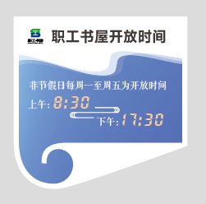 | 50*50 | 1、工作内容：材料采购与加工、设计制作、运输及安装 2、项目特征：雪弗板uv印画基层10mm，面层局部亚克力uv印画，装饰造型多层复合烤漆制作 3、具体尺寸见扩初图纸 4、安装要求：核实尺寸按图纸指定位置封胶加固 6、费用构成：报价中包含采购的材料费、设计制作加工费、运输安装费，包括运输、材损、车辆等完成工作内容的所需的一切费用。 | 组 | 10.00
8 | 铭牌造型 | 树叶 |  | 85*224 | 1、工作内容：材料采购与加工、设计制作、运输及安装 2、项目特征：雪弗板uv印画基层10mm，面层局部亚克力uv印画，装饰造型多层复合烤漆制作 3、具体尺寸见扩初图纸 4、安装要求：核实尺寸按原位置张贴替换 8、费用构成：报价中包含采购的材料费、设计制作加工费、运输安装费，包括运输、材损、车辆等完成工作内容的所需的一切费用。 | 块 | 1.00
9 | 铭牌 | 书屋牌 |  | 60*40 | 1、工作内容：材料采购与加工、设计制作、运输及安装 2、项目特征：钛金铜牌抗氧化腐蚀字 3、尺寸：600*400，具体尺寸见扩初图纸 4、安装要求：根据现场墙面配定制PVC固定3d墙布包裹，加固封胶，安装需要先前往现场考察，运输前完成预组装，现场仅点位核实和壁挂安装 5、费用构成：报价中包含采购的材料费、设计制作加工费、运输安装费，包括运输、材损、车辆等完成工作内容的所需的一切费用。 | 块 | 1.00
10 | 图书分类标牌 | 书柜书架类目 |  | 29*22 | 1、工作内容：材料采购与加工、设计制作、运输及安装 2、项目特征：3mm亚克力透明雕刻，延边热弯，卡槽可更换插页（200g相纸双面打印） 3、具体尺寸见扩初图纸 4、安装要求：核实尺寸按图纸指定位置封胶加固 6、费用构成：报价中包含采购的材料费、设计制作加工费、运输安装费，包括运输、材损、车辆等完成工作内容的所需的一切费用。 | 块 | 6.00
11 | 防撞条 | 玻璃门贴 | 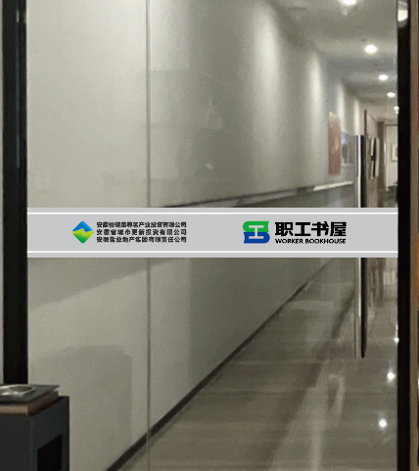 |  | 1、工作内容：材料采购与加工、设计制作、运输及安装 2、项目特征：超透面彩印+光油膜+磨砂镂空 3、尺寸：900*120，具体尺寸见扩初图纸 4、安装要求：根据现场设计玻璃门预留损耗尺寸，安装需要先前往现场考察，红外线定位单面安装，现场仅点位核实和张贴式安装 5、费用构成：报价中包含采购的材料费、设计制作加工费、运输安装费，包括运输、材损、车辆等完成工作内容的所需的一切费用。 | 条 | 8.00
12 | 桌牌 | 氛围功能提示牌 |  | 12cm | 1、工作内容：材料采购与加工、设计制作、运输及安装 2、项目特征：3mm亚克力透明雕刻，延边热弯，卡槽可更换插页（200g相纸双面打印），底座ABS环保注塑成型香槟金烤漆面 3、具体尺寸见扩初图纸 4、安装要求：核实尺寸按图纸指定位置封胶加固 6、费用构成：报价中包含采购的材料费、设计制作加工费、运输安装费，包括运输、材损、车辆等完成工作内容的所需的一切费用。 | 块 | 8.00
13 | 小计（元）
14 | 税金（元） |  |  |  |  |  |  |  |  | 此栏须备注税种及税率
15 | 总价（元）

